JSPO
公認スポーツ指導者登録手続き - スポーツ指導者 - JSPO

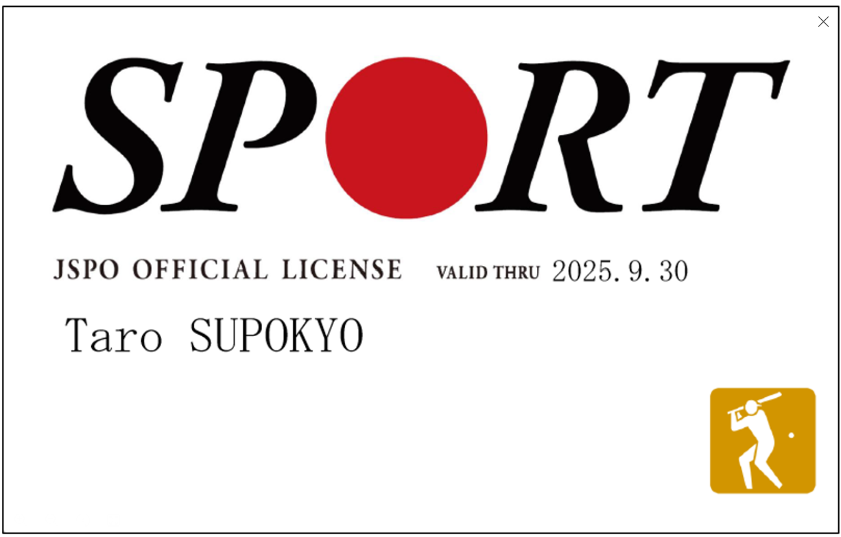
登録証イメージ

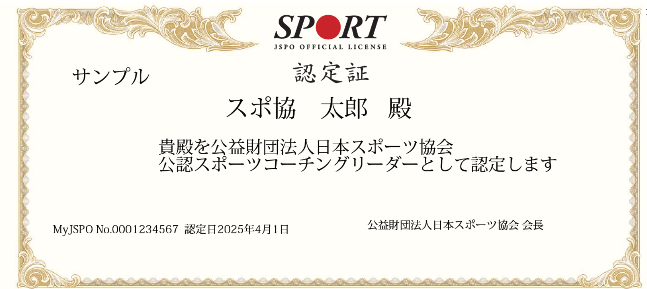
認定証イメージ

